Colofon
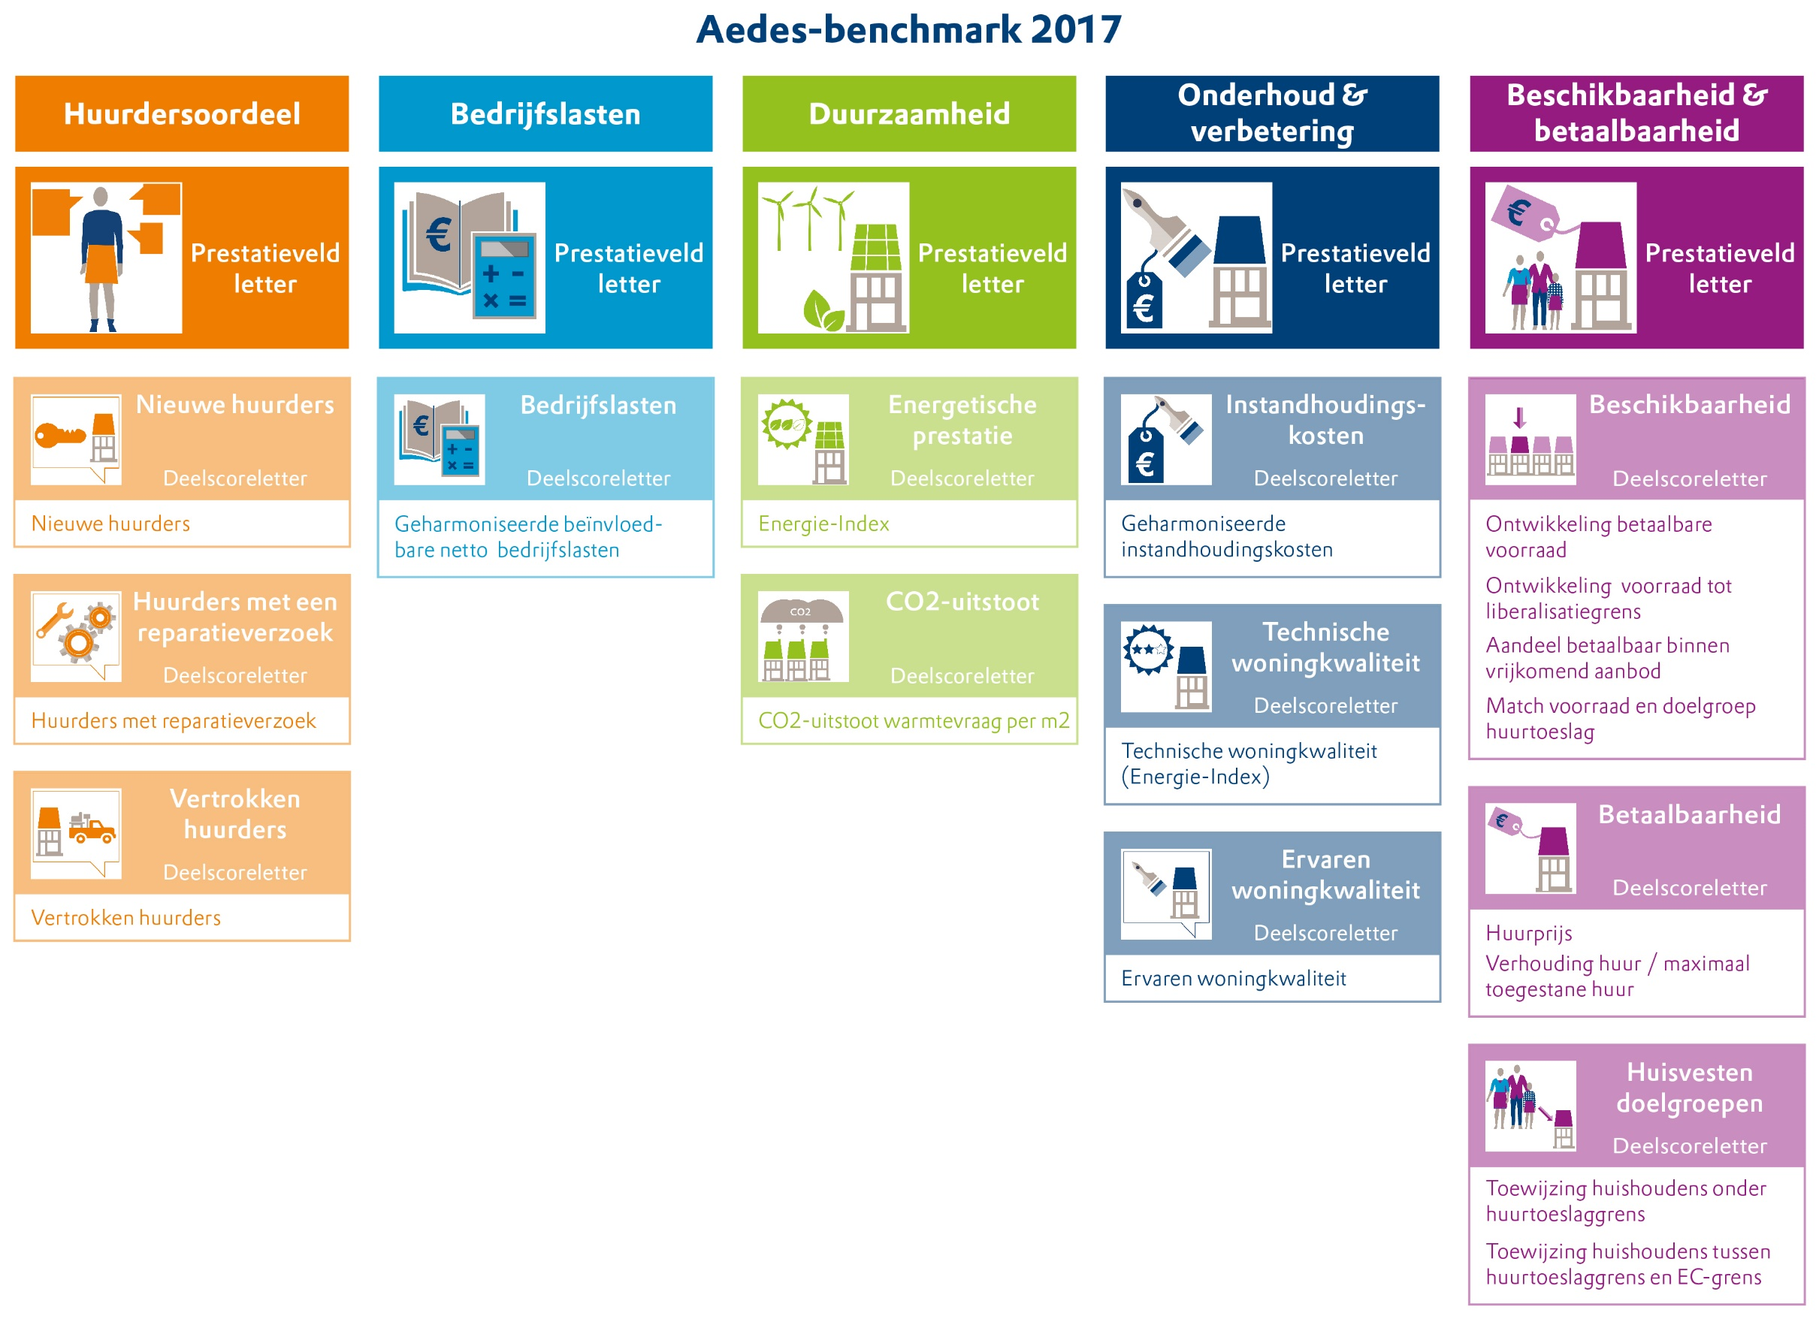
Tabel met individuele resultaten corporaties Aedes-benchmark 2017
Bijlage bij "Corporaties leren, huurders profiteren", rapportage Aedes-benchmark 2017

Colofon
Data vrij te gebruiken, bronvermelding verplicht (Aedes-benchmark 2017).
Bij de vervaardiging en samenstelling van de inhoud van de Aedes-benchmark 2017 is de grootst mogelijke zorgvuldigheid in acht genomen door Aedes in samenwerking met PwC, KWH en ABF Research. Aedes aanvaardt geen aansprakelijkheden voor schade ontstaan door de daarin voorkomende onjuistheden.

Vragen over de Aedes-benchmark kunnen gesteld worden via helpdesk@aedes.nl.
Versie 22 november 2017

Toelichting
Hoe kunnen corporaties hun middelen zo goed mogelijk inzetten voor hun kerntaak: het huisvesten van mensen met lagere inkomens? Om hen hierbij te ondersteunen werkt Aedes met corporaties en adviesbureaus aan de Aedes-benchmark. De vergelijkingscijfers bieden inzicht en sturingsinformatie voor verbetering. Daarnaast verhoogt de Aedes-benchmark de transparantie van de sector.
In aanvulling op de brancherapportage die een sectorbeeld biedt, vindt u in deze rapportage de resultaten van de individuele corporaties. Enkele corporaties hebben geen toestemming gegeven voor publicatie van hun scores. Hun gegevens zijn wel verwerkt in de brancherapportage.
In onderstaand schema is het model van de Aedes-benchmark weergegeven. De cijfers en letters zijn op het volgende tabblad te vinden. De letters voor het prestatieveld Beschikbaarheid en Betaalbaarheid zijn niet in de openbare tabel opgenomen.

Model Aedes-Benchmark 2017

